Tabelle1
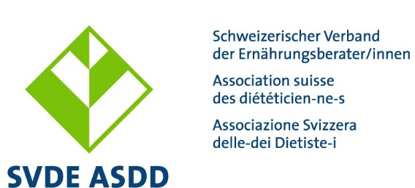

Entschädigungs- und Spesenformular für freiwillige Mitarbeitende des SVDE

Allgemeine Hinweise

Mit dem Einreichen des ausgefüllten Entschädigungs- und Spesenformulars bezeugen die freiwilligen Mitarbeitenden des SVDE, dass sie das entsprechende Entschädigungs- und Spesenreglement zur Kenntnis genommen haben. Entschädigungen und Spesenrückforderungen sind halbjährlich (jeweils per 10.6. bzw. 10.12.) an die Geschäftsstelle einzureichen. Diese organisiert das Visum und die Auszahlung binnen 60 Tagen.

Bitte bei der ersten Abrechnung ausfüllen:

Bank-/Postverbindung/ IBAN-Nummer:

AVH-Nr.: (AHV-Ausweis beilegen)

ODER
 |  |  |  |  | (ja/nein)
Ich bin selbstständig erwerbend und rechne meine Sozialleistungen selber ab:
(Nachweis durch die Zuständige Ausgleichskasse notwendig)

Personalien (Vorname, Name, Adresse): |  |  |  | Gültiges Visum (wird von der Geschäftsstelle ausgefüllt)

Die Beträge der Sitzungsentschädigungen und verrechnbaren Spesen sind dem Spesenreglement zu entnehmen.

Sitzungsentschädigung / Spesenrückvergütung

Sitzungsentschädigung Rekurs-/Berufsordnungskomm./ Bildungsstandards/Tarif-&DRG/ Temporäre Projekt- und Steuerungsgruppen | Datum und Tätigkeit für den SVDE | Betrag in CHF | Spesenart | Betrag in CHF | Betrag total | Kto- Nr.
Temp. Projekt-/Steuerungsgr. |  |  |  |  | 0.00
 |  |  |  |  | 0.00
 |  |  |  |  | 0.00
 |  |  |  |  | 0.00
 |  |  |  |  | 0.00
 |  |  |  |  | 0.00
 |  |  |  |  | 0.00
 |  |  |  |  | 0.00
 |  | 0 |  | 0.00 | 0.00

Sitzungsentschädigung Red.-Komm. SVDE Info/AG NutriPoint/AG FoBi-Zertifizierung/ | Datum und Tätigkeit für den SVDE | Betrag in CHF | Spesenart (auch für Neukonzeption einer FoBi) | Betrag in CHF | Betrag total | Kto- Nr.
 |  |  |  |  | 0.00
 |  |  |  |  | 0.00
 |  |  |  |  | 0.00
 |  |  |  |  | 0.00
 |  |  |  |  | 0.00
 |  |  |  |  | 0.00
 |  |  |  |  | 0.00
 |  |  |  |  | 0.00
 |  | 0 |  | 0.00 | 0.00

Sitzungsentschädigung (inkl. Neukonzipierung FoBi, zwingende Teilnahme als OrganisatorIn etc.) AG FoBi D-CH, Romandie, Tessin/ OK wissensch. Programm NutriDays | Datum und Tätigkeit für den SVDE | Betrag in CHF | Spesenart | Betrag in CHF | Betrag total | Kto- Nr.
 |  |  |  |  | 0.00
 |  |  |  |  | 0.00
 |  |  |  |  | 0.00
 |  |  |  |  | 0.00
 |  |  |  |  | 0.00
 |  |  |  |  | 0.00
 |  |  |  |  | 0.00
 |  |  |  |  | 0.00
 |  | 0 |  | 0.00 | 0.00

TIPP: mit "Alt" und "Enter" kann innerhalb einer Zelle ein Zeilenumbruch gemacht werden. So sind Erläuterungen zu den Tätigkeiten auch über mehrere Zeilen möglich.

Ort:
Datum:
Unterschrift:

Formular erstellt am 07.01.2021/abi

